道路幅員図
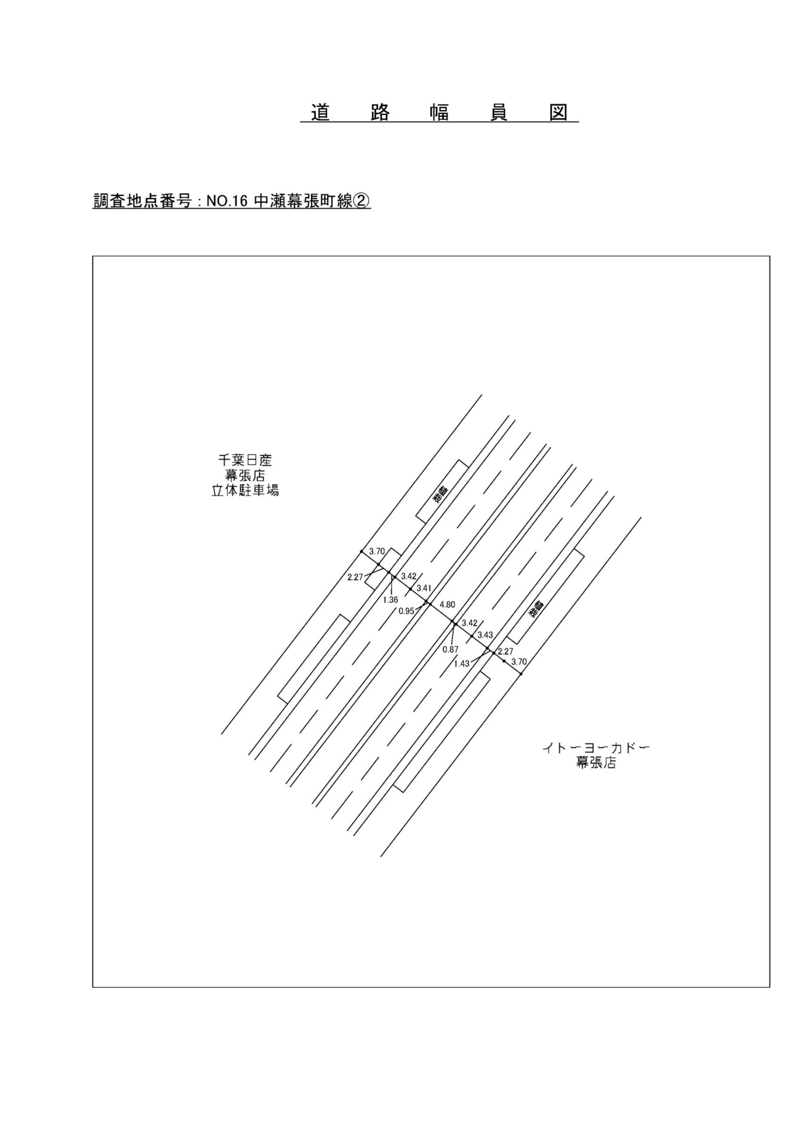

交通流動図
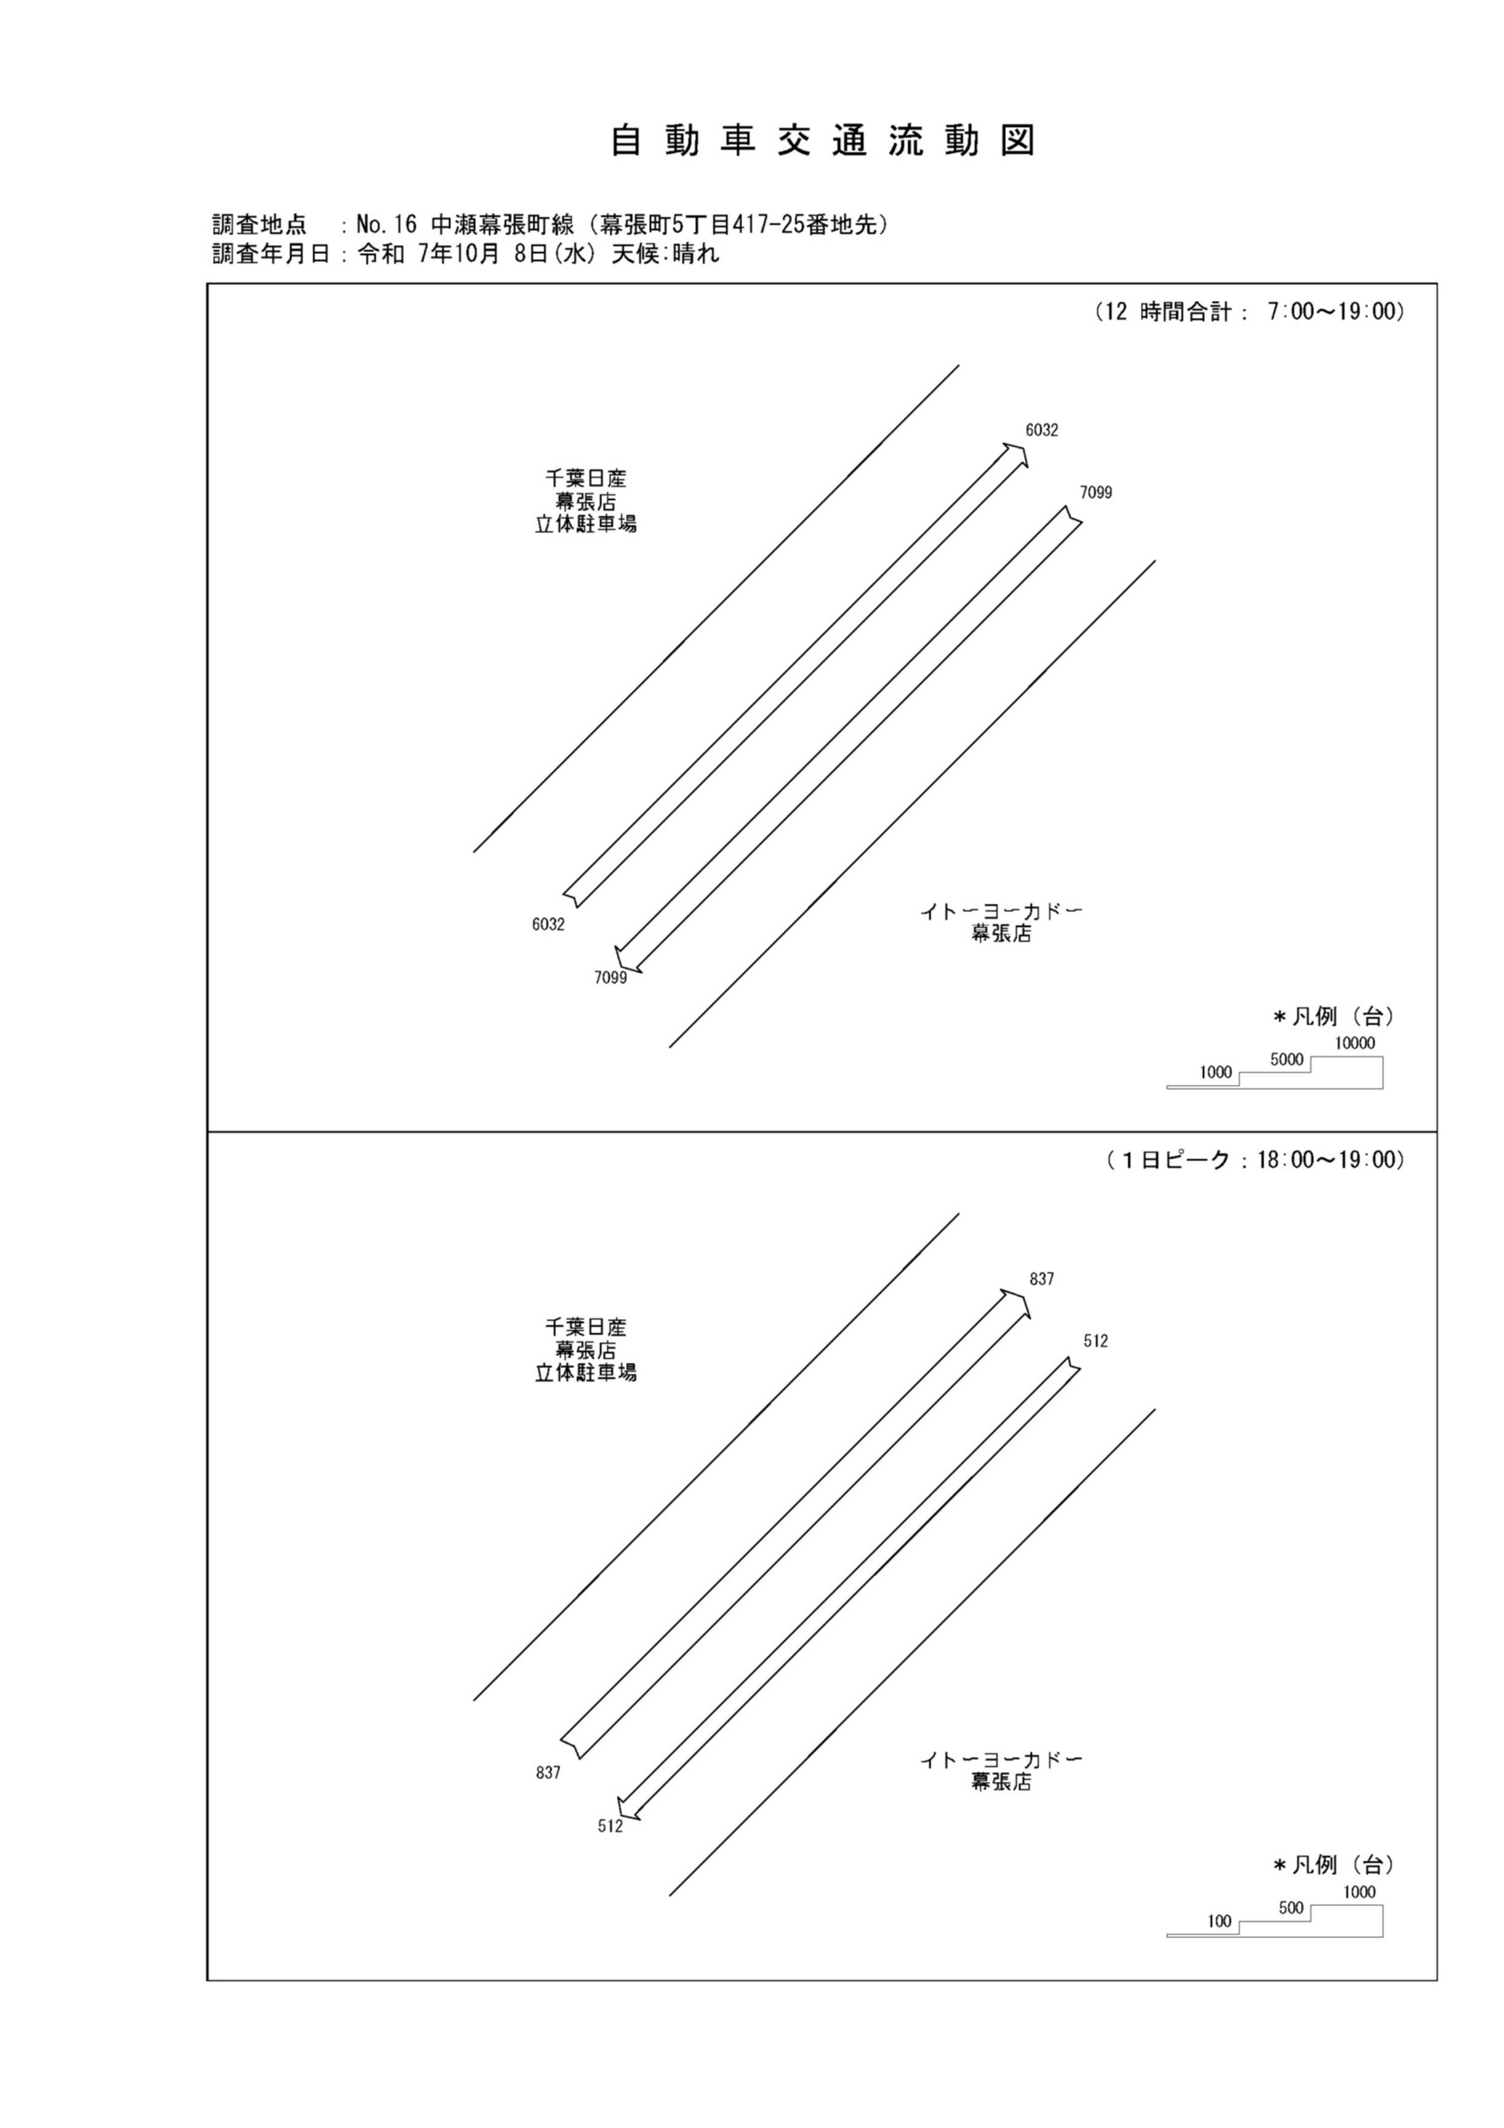

自動車変動図(1)
自 動 車 交 通 量 時 間 変 動 図 |  |  |  |  |  |  |  |  |  |  |  |  |  | 16 | 1008100
調査地点：№16 中瀬幕張町線（幕張町5丁目417-25番地先） |  |  |  |  |  |  |  |  |  |  |  |  |  |  | 方 向(1) |  |  | 方 向(2) |  |  | 合計 ( 1+ 2)
 |  |  |  |  |  |  |  |  |  |  |  |  |  | 7 | 243 | 34 | 14 | 596 | 41 | 6.9 | 839 | 75 | 8.9
調査年月日：令和 7年10月 8日(水) 天候:晴れ |  |  |  |  |  |  |  |  |  |  |  |  |  | 8 | 287 | 46 | 16 | 661 | 60 | 9.1 | 948 | 106 | 11.2
 |  |  |  |  |  |  |  |  |  |  |  |  |  | 9 | 317 | 50 | 15.8 | 748 | 72 | 9.6 | 1065 | 122 | 11.5
 |  |  |  |  |  |  |  |  |  |  |  |  |  | 10 | 435 | 66 | 15.2 | 647 | 49 | 7.6 | 1082 | 115 | 10.6
 |  |  |  |  |  |  |  |  |  |  |  |  |  | 11 | 506 | 42 | 8.3 | 598 | 49 | 8.2 | 1104 | 91 | 8.2
 |  |  |  |  |  |  |  |  |  |  |  |  |  | 12 | 500 | 53 | 10.6 | 604 | 34 | 5.6 | 1104 | 87 | 7.9
 |  |  |  |  |  |  |  |  |  |  |  |  |  | 13 | 487 | 44 | 9 | 571 | 31 | 5.4 | 1058 | 75 | 7.1
 |  |  |  |  |  |  |  |  |  |  |  |  |  | 14 | 506 | 38 | 7.5 | 536 | 39 | 7.3 | 1042 | 77 | 7.4
 |  |  |  |  |  |  |  |  |  |  |  |  |  | 15 | 525 | 47 | 9 | 575 | 47 | 8.2 | 1100 | 94 | 8.5
 |  |  |  |  |  |  |  |  |  |  |  |  |  | 16 | 682 | 56 | 8.2 | 549 | 28 | 5.1 | 1231 | 84 | 6.8
凡 例 |  |  |  |  |  |  |  |  |  |  |  |  |  | 17 | 707 | 32 | 4.5 | 502 | 26 | 5.2 | 1209 | 58 | 4.8
 | 小型車 |  |  |  |  |  |  |  |  |  |  |  |  | 18 | 837 | 30 | 3.6 | 512 | 16 | 3.1 | 1349 | 46 | 3.4
 | 大型車
 | 大型車混入率

方 向(1)

時間帯 | 7 | 8 | 9 | 10 | 11 | 12 | 13 | 14 | 15 | 16 | 17 | 18 | 計
全車合計 | 243 | 287 | 317 | 435 | 506 | 500 | 487 | 506 | 525 | 682 | 707 | 837 | 6032
小型車 | 209 | 241 | 267 | 369 | 464 | 447 | 443 | 468 | 478 | 626 | 675 | 807 | 5494
大型車 | 34 | 46 | 50 | 66 | 42 | 53 | 44 | 38 | 47 | 56 | 32 | 30 | 538
大型車混入率 | 14.0 | 16.0 | 15.8 | 15.2 | 8.3 | 10.6 | 9.0 | 7.5 | 9.0 | 8.2 | 4.5 | 3.6 | 8.9

方 向(2)

時間帯 | 7 | 8 | 9 | 10 | 11 | 12 | 13 | 14 | 15 | 16 | 17 | 18 | 計
全車合計 | 596 | 661 | 748 | 647 | 598 | 604 | 571 | 536 | 575 | 549 | 502 | 512 | 7099
小型車 | 555 | 601 | 676 | 598 | 549 | 570 | 540 | 497 | 528 | 521 | 476 | 496 | 6607
大型車 | 41 | 60 | 72 | 49 | 49 | 34 | 31 | 39 | 47 | 28 | 26 | 16 | 492
大型車混入率 | 6.9 | 9.1 | 9.6 | 7.6 | 8.2 | 5.6 | 5.4 | 7.3 | 8.2 | 5.1 | 5.2 | 3.1 | 6.9

合計 ( 1+ 2)

時間帯 | 7 | 8 | 9 | 10 | 11 | 12 | 13 | 14 | 15 | 16 | 17 | 18 | 計
全車合計 | 839 | 948 | 1065 | 1082 | 1104 | 1104 | 1058 | 1042 | 1100 | 1231 | 1209 | 1349 | 13131
小型車 | 764 | 842 | 943 | 967 | 1013 | 1017 | 983 | 965 | 1006 | 1147 | 1151 | 1303 | 12101
大型車 | 75 | 106 | 122 | 115 | 91 | 87 | 75 | 77 | 94 | 84 | 58 | 46 | 1030
大型車混入率 | 8.9 | 11.2 | 11.5 | 10.6 | 8.2 | 7.9 | 7.1 | 7.4 | 8.5 | 6.8 | 4.8 | 3.4 | 7.8

歩行者自転車流動図
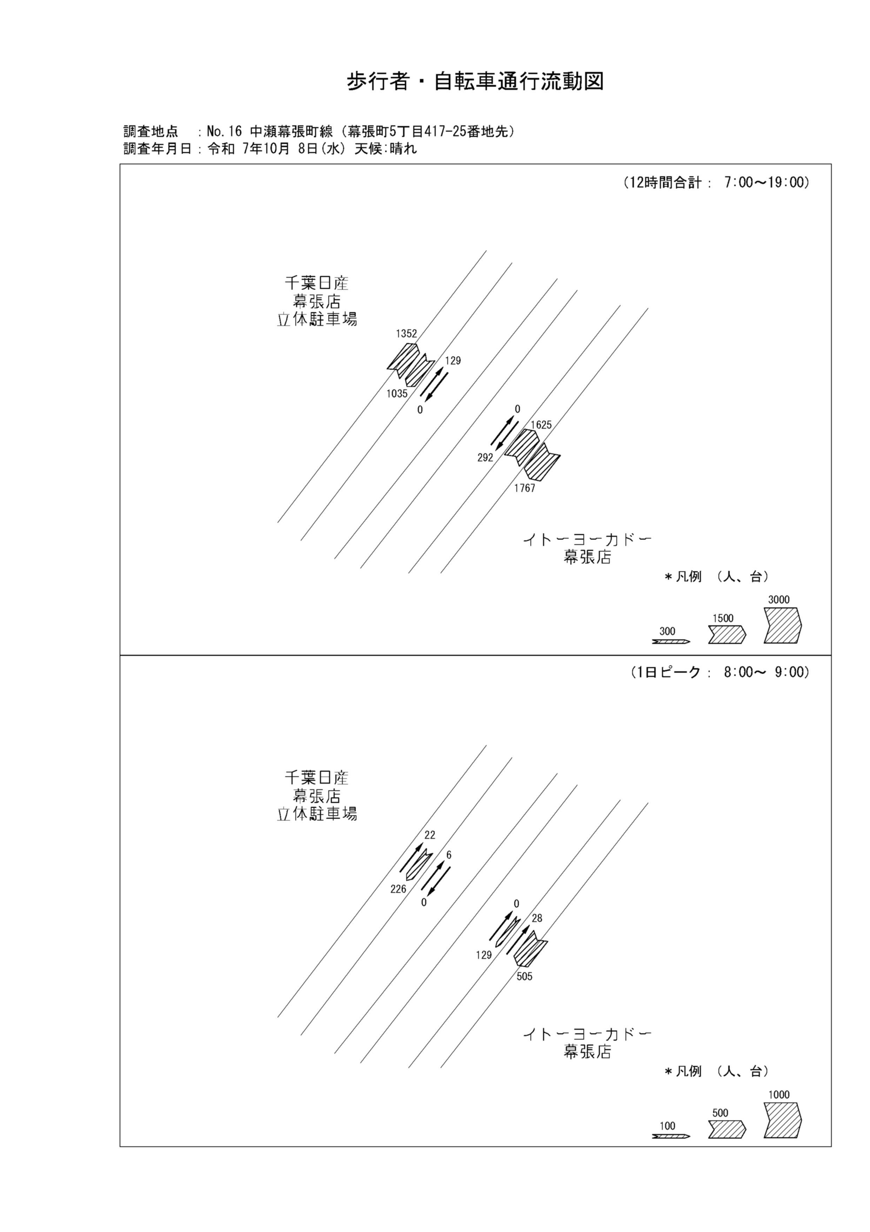

歩行者・自転車変動図(1)
歩 行 者 ･ 自 転 車 通 行 量 時 間 変 動 図 |  |  |  |  |  |  |  |  |  |  |  |  |  | 16 | 1008100
調査地点：№16 中瀬幕張町線（幕張町5丁目417-25番地先） |  |  |  |  |  |  |  |  |  |  |  |  |  |  | 方 向(ｱ) |  |  | 方 向(ｲ) |  |  | 合計 ( ｱ+ ｲ)
 |  |  |  |  |  |  |  |  |  |  |  |  |  | 7 | 36 | 8 | 28 | 266 | 16 | 250 | 302 | 24 | 278
調査年月日：令和 7年10月 8日(水) 天候:晴れ |  |  |  |  |  |  |  |  |  |  |  |  |  | 8 | 22 | 7 | 15 | 226 | 55 | 171 | 248 | 62 | 186
 |  |  |  |  |  |  |  |  |  |  |  |  |  | 9 | 36 | 16 | 20 | 50 | 28 | 22 | 86 | 44 | 42
 |  |  |  |  |  |  |  |  |  |  |  |  |  | 10 | 46 | 16 | 30 | 110 | 33 | 77 | 156 | 49 | 107
 |  |  |  |  |  |  |  |  |  |  |  |  |  | 11 | 40 | 18 | 22 | 28 | 10 | 18 | 68 | 28 | 40
 |  |  |  |  |  |  |  |  |  |  |  |  |  | 12 | 57 | 27 | 30 | 66 | 26 | 40 | 123 | 53 | 70
 |  |  |  |  |  |  |  |  |  |  |  |  |  | 13 | 60 | 24 | 36 | 46 | 19 | 27 | 106 | 43 | 63
 |  |  |  |  |  |  |  |  |  |  |  |  |  | 14 | 99 | 43 | 56 | 57 | 20 | 37 | 156 | 63 | 93
 |  |  |  |  |  |  |  |  |  |  |  |  |  | 15 | 309 | 52 | 257 | 32 | 12 | 20 | 341 | 64 | 277
 |  |  |  |  |  |  |  |  |  |  |  |  |  | 16 | 171 | 68 | 103 | 48 | 27 | 21 | 219 | 95 | 124
凡 例 |  |  |  |  |  |  |  |  |  |  |  |  |  | 17 | 222 | 76 | 146 | 70 | 34 | 36 | 292 | 110 | 182
 | 歩行者 |  |  |  |  |  |  |  |  |  |  |  |  | 18 | 254 | 130 | 124 | 36 | 10 | 26 | 290 | 140 | 150
 | 自転車

方 向(ｱ)

時間帯 | 7 | 8 | 9 | 10 | 11 | 12 | 13 | 14 | 15 | 16 | 17 | 18 | 計
合計人数 | 36 | 22 | 36 | 46 | 40 | 57 | 60 | 99 | 309 | 171 | 222 | 254 | 1352
歩行者 | 28 | 15 | 20 | 30 | 22 | 30 | 36 | 56 | 257 | 103 | 146 | 124 | 867
自転車 | 8 | 7 | 16 | 16 | 18 | 27 | 24 | 43 | 52 | 68 | 76 | 130 | 485

方 向(ｲ)

時間帯 | 7 | 8 | 9 | 10 | 11 | 12 | 13 | 14 | 15 | 16 | 17 | 18 | 計
合計人数 | 266 | 226 | 50 | 110 | 28 | 66 | 46 | 57 | 32 | 48 | 70 | 36 | 1035
歩行者 | 250 | 171 | 22 | 77 | 18 | 40 | 27 | 37 | 20 | 21 | 36 | 26 | 745
自転車 | 16 | 55 | 28 | 33 | 10 | 26 | 19 | 20 | 12 | 27 | 34 | 10 | 290

合計 ( ｱ+ ｲ)

時間帯 | 7 | 8 | 9 | 10 | 11 | 12 | 13 | 14 | 15 | 16 | 17 | 18 | 計
合計人数 | 302 | 248 | 86 | 156 | 68 | 123 | 106 | 156 | 341 | 219 | 292 | 290 | 2387
歩行者 | 278 | 186 | 42 | 107 | 40 | 70 | 63 | 93 | 277 | 124 | 182 | 150 | 1612
自転車 | 24 | 62 | 44 | 49 | 28 | 53 | 43 | 63 | 64 | 95 | 110 | 140 | 775

歩行者・自転車変動図(2)
歩 行 者 ･ 自 転 車 通 行 量 時 間 変 動 図 |  |  |  |  |  |  |  |  |  |  |  |  |  | 16 | 1008100
調査地点：№16 中瀬幕張町線（幕張町5丁目417-25番地先） |  |  |  |  |  |  |  |  |  |  |  |  |  |  | 方 向(ｳ) |  |  | 方 向(ｴ) |  |  | 合計 ( ｳ+ ｴ)
 |  |  |  |  |  |  |  |  |  |  |  |  |  | 7 | 8 | 8 | 0 | 0 | 0 | 0 | 8 | 8 | 0
調査年月日：令和 7年10月 8日(水) 天候:晴れ |  |  |  |  |  |  |  |  |  |  |  |  |  | 8 | 6 | 6 | 0 | 0 | 0 | 0 | 6 | 6 | 0
 |  |  |  |  |  |  |  |  |  |  |  |  |  | 9 | 0 | 0 | 0 | 0 | 0 | 0 | 0 | 0 | 0
 |  |  |  |  |  |  |  |  |  |  |  |  |  | 10 | 2 | 2 | 0 | 0 | 0 | 0 | 2 | 2 | 0
 |  |  |  |  |  |  |  |  |  |  |  |  |  | 11 | 4 | 4 | 0 | 0 | 0 | 0 | 4 | 4 | 0
 |  |  |  |  |  |  |  |  |  |  |  |  |  | 12 | 2 | 2 | 0 | 0 | 0 | 0 | 2 | 2 | 0
 |  |  |  |  |  |  |  |  |  |  |  |  |  | 13 | 10 | 10 | 0 | 0 | 0 | 0 | 10 | 10 | 0
 |  |  |  |  |  |  |  |  |  |  |  |  |  | 14 | 12 | 12 | 0 | 0 | 0 | 0 | 12 | 12 | 0
 |  |  |  |  |  |  |  |  |  |  |  |  |  | 15 | 11 | 11 | 0 | 0 | 0 | 0 | 11 | 11 | 0
 |  |  |  |  |  |  |  |  |  |  |  |  |  | 16 | 19 | 19 | 0 | 0 | 0 | 0 | 19 | 19 | 0
凡 例 |  |  |  |  |  |  |  |  |  |  |  |  |  | 17 | 36 | 36 | 0 | 0 | 0 | 0 | 36 | 36 | 0
 | 歩行者 |  |  |  |  |  |  |  |  |  |  |  |  | 18 | 19 | 19 | 0 | 0 | 0 | 0 | 19 | 19 | 0
 | 自転車

方 向(ｳ)

時間帯 | 7 | 8 | 9 | 10 | 11 | 12 | 13 | 14 | 15 | 16 | 17 | 18 | 計
合計人数 | 8 | 6 | 0 | 2 | 4 | 2 | 10 | 12 | 11 | 19 | 36 | 19 | 129
歩行者 | 0 | 0 | 0 | 0 | 0 | 0 | 0 | 0 | 0 | 0 | 0 | 0 | 0
自転車 | 8 | 6 | 0 | 2 | 4 | 2 | 10 | 12 | 11 | 19 | 36 | 19 | 129

方 向(ｴ)

時間帯 | 7 | 8 | 9 | 10 | 11 | 12 | 13 | 14 | 15 | 16 | 17 | 18 | 計
合計人数 | 0 | 0 | 0 | 0 | 0 | 0 | 0 | 0 | 0 | 0 | 0 | 0 | 0
歩行者 | 0 | 0 | 0 | 0 | 0 | 0 | 0 | 0 | 0 | 0 | 0 | 0 | 0
自転車 | 0 | 0 | 0 | 0 | 0 | 0 | 0 | 0 | 0 | 0 | 0 | 0 | 0

合計 ( ｳ+ ｴ)

時間帯 | 7 | 8 | 9 | 10 | 11 | 12 | 13 | 14 | 15 | 16 | 17 | 18 | 計
合計人数 | 8 | 6 | 0 | 2 | 4 | 2 | 10 | 12 | 11 | 19 | 36 | 19 | 129
歩行者 | 0 | 0 | 0 | 0 | 0 | 0 | 0 | 0 | 0 | 0 | 0 | 0 | 0
自転車 | 8 | 6 | 0 | 2 | 4 | 2 | 10 | 12 | 11 | 19 | 36 | 19 | 129

歩行者・自転車変動図(3)
歩 行 者 ･ 自 転 車 通 行 量 時 間 変 動 図 |  |  |  |  |  |  |  |  |  |  |  |  |  | 16 | 1008100
調査地点：№16 中瀬幕張町線（幕張町5丁目417-25番地先） |  |  |  |  |  |  |  |  |  |  |  |  |  |  | 方 向(ｵ) |  |  | 方 向(ｶ) |  |  | 合計 ( ｵ+ ｶ)
 |  |  |  |  |  |  |  |  |  |  |  |  |  | 7 | 0 | 0 | 0 | 61 | 61 | 0 | 61 | 61 | 0
調査年月日：令和 7年10月 8日(水) 天候:晴れ |  |  |  |  |  |  |  |  |  |  |  |  |  | 8 | 0 | 0 | 0 | 129 | 129 | 0 | 129 | 129 | 0
 |  |  |  |  |  |  |  |  |  |  |  |  |  | 9 | 0 | 0 | 0 | 15 | 15 | 0 | 15 | 15 | 0
 |  |  |  |  |  |  |  |  |  |  |  |  |  | 10 | 0 | 0 | 0 | 17 | 17 | 0 | 17 | 17 | 0
 |  |  |  |  |  |  |  |  |  |  |  |  |  | 11 | 0 | 0 | 0 | 15 | 15 | 0 | 15 | 15 | 0
 |  |  |  |  |  |  |  |  |  |  |  |  |  | 12 | 0 | 0 | 0 | 7 | 7 | 0 | 7 | 7 | 0
 |  |  |  |  |  |  |  |  |  |  |  |  |  | 13 | 0 | 0 | 0 | 4 | 4 | 0 | 4 | 4 | 0
 |  |  |  |  |  |  |  |  |  |  |  |  |  | 14 | 0 | 0 | 0 | 5 | 5 | 0 | 5 | 5 | 0
 |  |  |  |  |  |  |  |  |  |  |  |  |  | 15 | 0 | 0 | 0 | 8 | 8 | 0 | 8 | 8 | 0
 |  |  |  |  |  |  |  |  |  |  |  |  |  | 16 | 0 | 0 | 0 | 14 | 14 | 0 | 14 | 14 | 0
凡 例 |  |  |  |  |  |  |  |  |  |  |  |  |  | 17 | 0 | 0 | 0 | 8 | 8 | 0 | 8 | 8 | 0
 | 歩行者 |  |  |  |  |  |  |  |  |  |  |  |  | 18 | 0 | 0 | 0 | 9 | 9 | 0 | 9 | 9 | 0
 | 自転車

方 向(ｵ)

時間帯 | 7 | 8 | 9 | 10 | 11 | 12 | 13 | 14 | 15 | 16 | 17 | 18 | 計
合計人数 | 0 | 0 | 0 | 0 | 0 | 0 | 0 | 0 | 0 | 0 | 0 | 0 | 0
歩行者 | 0 | 0 | 0 | 0 | 0 | 0 | 0 | 0 | 0 | 0 | 0 | 0 | 0
自転車 | 0 | 0 | 0 | 0 | 0 | 0 | 0 | 0 | 0 | 0 | 0 | 0 | 0

方 向(ｶ)

時間帯 | 7 | 8 | 9 | 10 | 11 | 12 | 13 | 14 | 15 | 16 | 17 | 18 | 計
合計人数 | 61 | 129 | 15 | 17 | 15 | 7 | 4 | 5 | 8 | 14 | 8 | 9 | 292
歩行者 | 0 | 0 | 0 | 0 | 0 | 0 | 0 | 0 | 0 | 0 | 0 | 0 | 0
自転車 | 61 | 129 | 15 | 17 | 15 | 7 | 4 | 5 | 8 | 14 | 8 | 9 | 292

合計 ( ｵ+ ｶ)

時間帯 | 7 | 8 | 9 | 10 | 11 | 12 | 13 | 14 | 15 | 16 | 17 | 18 | 計
合計人数 | 61 | 129 | 15 | 17 | 15 | 7 | 4 | 5 | 8 | 14 | 8 | 9 | 292
歩行者 | 0 | 0 | 0 | 0 | 0 | 0 | 0 | 0 | 0 | 0 | 0 | 0 | 0
自転車 | 61 | 129 | 15 | 17 | 15 | 7 | 4 | 5 | 8 | 14 | 8 | 9 | 292

歩行者・自転車変動図(4)
歩 行 者 ･ 自 転 車 通 行 量 時 間 変 動 図 |  |  |  |  |  |  |  |  |  |  |  |  |  | 16 | 1008100
調査地点：№16 中瀬幕張町線（幕張町5丁目417-25番地先） |  |  |  |  |  |  |  |  |  |  |  |  |  |  | 方 向(ｷ) |  |  | 方 向(ｸ) |  |  | 合計 ( ｷ+ ｸ)
 |  |  |  |  |  |  |  |  |  |  |  |  |  | 7 | 9 | 3 | 6 | 339 | 48 | 291 | 348 | 51 | 297
調査年月日：令和 7年10月 8日(水) 天候:晴れ |  |  |  |  |  |  |  |  |  |  |  |  |  | 8 | 28 | 10 | 18 | 505 | 164 | 341 | 533 | 174 | 359
 |  |  |  |  |  |  |  |  |  |  |  |  |  | 9 | 41 | 27 | 14 | 148 | 109 | 39 | 189 | 136 | 53
 |  |  |  |  |  |  |  |  |  |  |  |  |  | 10 | 70 | 47 | 23 | 140 | 94 | 46 | 210 | 141 | 69
 |  |  |  |  |  |  |  |  |  |  |  |  |  | 11 | 75 | 59 | 16 | 72 | 52 | 20 | 147 | 111 | 36
 |  |  |  |  |  |  |  |  |  |  |  |  |  | 12 | 89 | 55 | 34 | 102 | 68 | 34 | 191 | 123 | 68
 |  |  |  |  |  |  |  |  |  |  |  |  |  | 13 | 97 | 56 | 41 | 70 | 56 | 14 | 167 | 112 | 55
 |  |  |  |  |  |  |  |  |  |  |  |  |  | 14 | 117 | 69 | 48 | 79 | 58 | 21 | 196 | 127 | 69
 |  |  |  |  |  |  |  |  |  |  |  |  |  | 15 | 268 | 77 | 191 | 64 | 50 | 14 | 332 | 127 | 205
 |  |  |  |  |  |  |  |  |  |  |  |  |  | 16 | 272 | 109 | 163 | 96 | 67 | 29 | 368 | 176 | 192
凡 例 |  |  |  |  |  |  |  |  |  |  |  |  |  | 17 | 245 | 112 | 133 | 87 | 71 | 16 | 332 | 183 | 149
 | 歩行者 |  |  |  |  |  |  |  |  |  |  |  |  | 18 | 314 | 146 | 168 | 65 | 44 | 21 | 379 | 190 | 189
 | 自転車

方 向(ｷ)

時間帯 | 7 | 8 | 9 | 10 | 11 | 12 | 13 | 14 | 15 | 16 | 17 | 18 | 計
合計人数 | 9 | 28 | 41 | 70 | 75 | 89 | 97 | 117 | 268 | 272 | 245 | 314 | 1625
歩行者 | 6 | 18 | 14 | 23 | 16 | 34 | 41 | 48 | 191 | 163 | 133 | 168 | 855
自転車 | 3 | 10 | 27 | 47 | 59 | 55 | 56 | 69 | 77 | 109 | 112 | 146 | 770

方 向(ｸ)

時間帯 | 7 | 8 | 9 | 10 | 11 | 12 | 13 | 14 | 15 | 16 | 17 | 18 | 計
合計人数 | 339 | 505 | 148 | 140 | 72 | 102 | 70 | 79 | 64 | 96 | 87 | 65 | 1767
歩行者 | 291 | 341 | 39 | 46 | 20 | 34 | 14 | 21 | 14 | 29 | 16 | 21 | 886
自転車 | 48 | 164 | 109 | 94 | 52 | 68 | 56 | 58 | 50 | 67 | 71 | 44 | 881

合計 ( ｷ+ ｸ)

時間帯 | 7 | 8 | 9 | 10 | 11 | 12 | 13 | 14 | 15 | 16 | 17 | 18 | 計
合計人数 | 348 | 533 | 189 | 210 | 147 | 191 | 167 | 196 | 332 | 368 | 332 | 379 | 3392
歩行者 | 297 | 359 | 53 | 69 | 36 | 68 | 55 | 69 | 205 | 192 | 149 | 189 | 1741
自転車 | 51 | 174 | 136 | 141 | 111 | 123 | 112 | 127 | 127 | 176 | 183 | 190 | 1651

